傳統產業_股利與獲利20200412
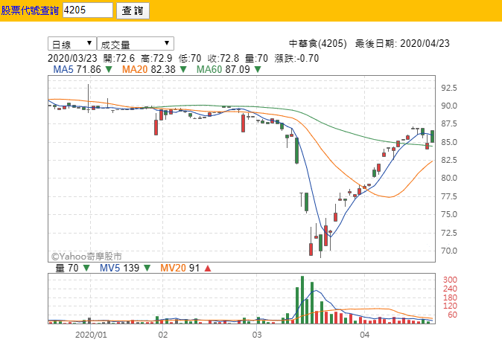
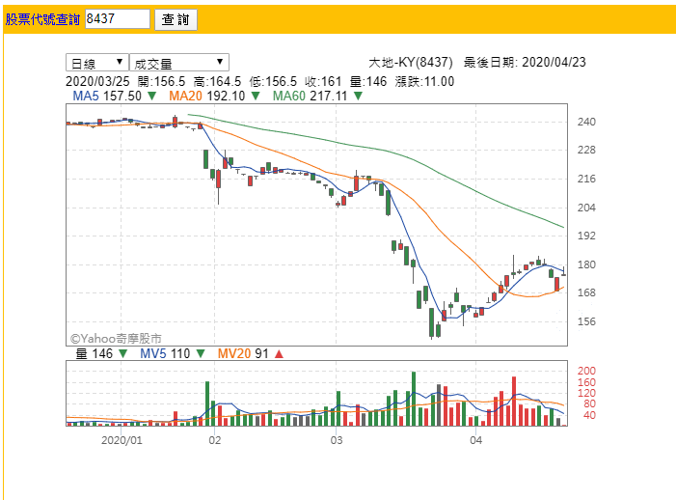
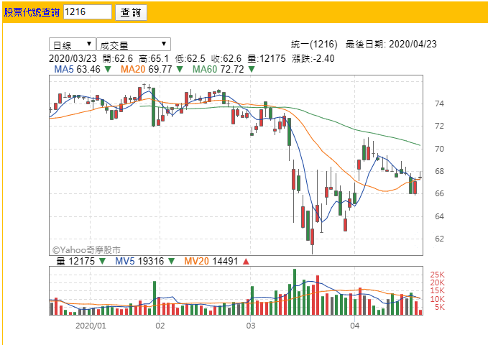
代號 | 名稱 | 近5年加均填權花費日數 | 近5年加均填息花費日數 | 近5年加均現金股利 | 近5年加均股票股利 | 近5年加均合計股利 | 近5年加均平均現金殖利率 | 近5年加均平均股票殖利率 | 近5年加均平均合計殖利率 | 成交 | 近3年股價平均 | 近3年股價加均高點 | 近3年股價加均低點 | 近3年加均股價落點 | 近5年加均EPS(元) | 近5年加均EPS增減 | 近5年加均年均PER | 近5年加均最高PER | 近5年加均最低PER | 近5年加均BPS(元) | 近5年加均年均PBR | 近5年加均最高PBR | 近5年加均最低PBR | 近5年加均ROA(%) | 近5年加均ROA增減 | 近5年加均ROE(%) | 近5年加均ROE增減
1215 | 卜蜂 | 8 | 72 | 2.74 | 0.06 | 2.8 | 5.03 | 0.25 | 5.28 | 60.5 | 60.5 | 74.2 | 45.5 | 近高 | 4.64 | 0.55 | 11.8 | 14.7 | 8.63 | 26.2 | 2.08 | 2.61 | 1.53 | 9.83 | 0.38 | 19.6 | 1.84
1216 | 統一 |  | 23 | 3.01 | 0 | 3.01 | 4.25 | 0 | 4.25 | 69 | 72.1 | 81 | 63.8 | 近低 | 3.84 | -0.02 | 17.7 | 19.9 | 15.6 | 18.9 | 3.6 | 4.05 | 3.17 | 8.09 | -0.38 | 19.4 | -0.61
1232 | 大統益 |  | 44 | 5 | 0 | 5 | 4.79 | 0 | 4.79 | 114.5 | 104 | 116 | 92.8 | 近高 | 5.69 | 0.15 | 17.1 | 19 | 15.4 | 24.3 | 4 | 4.44 | 3.6 | 17 | -0.11 | 23.9 | -0.04
1264 | 德麥 |  | 45 | 10.77 | 0.12 | 10.9 | 5.05 | 0.05 | 5.1 | 205.5 | 218 | 239 | 194 | 近低 | 13.6 | 0.36 | 15.8 | 17.6 | 14 | 67.6 | 3.16 | 3.52 | 2.8 | 16.9 | -0.16 | 20.6 | -0.52
4205 | 中華食 | 58 | 96 | 2.7 | 0.13 | 2.84 | 3.7 | 0.23 | 3.93 | 84.1 | 70.6 | 83.2 | 61.6 | 過高 | 3.2 | 0.27 | 20 | 23.6 | 17.5 | 18.4 | 3.48 | 4.1 | 3.04 | 14.8 | 0.7 | 18 | 0.91
6803 | 崑鼎 |  | 117 | 10.58 | 0 | 10.58 | 5.56 | 0 | 5.56 | 203 | 184 | 200 | 167 | 過高 | 12 | 0.19 | 15.1 | 16.4 | 13.7 | 72.1 | 2.5 | 2.71 | 2.27 | 13 | -0.67 | 19.9 | -0.23
8341 | 日友 |  | 17 | 6.43 | 0 | 6.43 | 2.85 | 0 | 2.85 | 236.5 | 231 | 275 | 175 | 近高 | 7.39 | 1.13 | 27.5 | 34 | 20.5 | 25 | 8.11 | 10 | 6.06 | 20 | 0.44 | 30.6 | 2.23
8437 | 大地-KY | 35 | 35 | 7.31 | 0.75 | 8.06 | 3.39 | 0.31 | 3.7 | 175.5 | 233 | 294 | 195 | 破低 | 12.5 | 1.87 | 17.3 | 21.9 | 14.3 | 57.4 | 3.78 | 4.79 | 3.12 | 18.3 | 1.45 | 24.7 | 2.1
9917 | 中保科 |  | 53 | 3.93 | 0 | 3.93 | 4.48 | 0 | 4.48 | 83.7 | 88.1 | 91.7 | 84.8 | 破低 | 4.35 | 0.26 | 20.4 | 21.5 | 19.4 | 23.4 | 3.79 | 3.98 | 3.61 | 9.32 | 0.32 | 18.3 | 0.88
9945 | 潤泰新 | 9 | 26 | 1.27 | 1.68 | 2.95 | 3.15 | 4.28 | 7.43 | 41.45 | 39.6 | 48.2 | 33.5 | 近高 | 7.31 | 1.03 | 5.33 | 6.58 | 4.41 | 42.2 | 0.92 | 1.14 | 0.76 | 10.7 | -0.61 | 22.6 | -2.03

3/25衰退後 | 4205 | 中華食、卜蜂 | 率先長回去到差不多的位置
 | 8437 | 大地-KY | 沒有長回去
 | 1216 | 統一 | 上去又下去

